목록


 |  |  |  | 쌍용강북교육센터 - 웹 프로그래밍 실습 프로젝트
 |  |  |  | git_hub 기반의 스프링을 활용한 실전 프레임워크 설계와 구축 개발자

 |  |  |  | 2조

JSP
No | 메뉴명 | 구조 | 경로/파일명 | 설계자 | 설계일자 | 계발예정일 | 개발완료일 | 비고
1 | 첫화면 | 메인 | /main/index.JSP | 김미현 | 2017-02-09 | 2017-02-15 | 2017-02-20
2 | site_header | 메인 | /main/site_header.JSP | 김미현 | 2017-02-09 | 2017-02-15 | 2017-02-20 | 로그인,회원가입
3 | site_footer | 메인 | /main/site_footer.JSP | 김미현 | 2017-02-09 | 2017-02-15 | 2017-02-20 | 기능없음
4 | 이용약관 | 메인 | /main/sf_service.JSP | 김미현 | 2017-02-09 | 2017-02-15 | 2017-02-20 | 기능없음
5 | 운영정책 | 메인 | /main/sf_policy.JSP | 김미현 | 2017-02-09 | 2017-02-15 | 2017-02-20 | 기능없음
6 | 개인정보처리방침 | 메인 | /main/sf_privacy.JSP | 김미현 | 2017-02-09 | 2017-02-15 | 2017-02-20 | 기능없음
7 | inTable소개 | 메인 | /main/sf_intable.JSP | 김미현 | 2017-02-09 | 2017-02-15 | 2017-02-20 | 기능없음
8 | 사이트맵 | 메인 | /main/sf_sitemap.JSP | 김미현 | 2017-02-09 | 2017-02-15 | 2017-02-20 | 기능없음
9 | 로그인 | 메인 | /main/login.JSP | 김미현 | 2017-02-09 | 2017-02-15 | 2017-02-20
10 | 손님_회원가입 | 손님 | /sonnim/sonnim_join.JSP | 김미현 | 2017-02-09 | 2017-02-10 | 2017-02-20
11 | 손님_마이페이지 | 손님 | /sonnim/sonnim_myPage.JSP | 김미현 | 2017-02-09 | 2017-02-10 | 2017-02-20 | 정보수정,예약확인,하트확인
12 | 마이페이지_정보수정 | 손님 | /sonnim/myPage_update.JSP | 김미현 | 2017-02-09 | 2017-02-10 | 2017-02-20 | 탈퇴
13 | 마이페이지_하트확인 | 손님 | /sonnim/myPage_heart .JSP | 김미현 | 2017-02-09 | 2017-02-10 | 2017-02-20 | 좋아요! 한 상점
14 | 마이페이지_예약확인 | 손님 | /sonnim/myPage_review.JSP | 조영숙 | 2017-02-09 | 2017-02-10 | 2017-02-20
15 | 손님식당예약_등록 | 손님 | /sonnim/son_book.JSP | 조영숙 | 2017-02-09 | 2017-02-10 | 2017-02-20
16 | 업체목록 | 음식점 | /store/store_List.JSP | 박하늘 | 2017-02-09 | 2017-02-10 | 2017-02-20
17 | 업체소개 | 음식점 | /store/store_Detail.JSP | 박하늘 | 2017-02-09 | 2017-02-10 | 2017-02-20
18 | 업체 q&a | 음식점 | /store/st_qna.jsp | 박성우 | 2017-02-09 | 2017-02-10 | 2017-02-20
19 | 업체 문의하기_팝업 | 음식점 | /store/st_qna_popup.jsp | 박성우 | 2017-02-09 | 2017-02-10 | 2017-02-20
20 | 업체 게시판 | 게시판 | /board/bbs_st_list.jsp | 박성우 | 2017-02-09 | 2017-02-10 | 2017-02-20 | 업체소개 - Q&A에서 링크
21 | 업체_글쓰기 | 게시판 | /board/bbs_st_write.jsp | 박성우 | 2017-02-09 | 2017-02-10 | 2017-02-20
22 | 업체_글읽기 | 게시판 | /board/bbs_st_read.jsp | 박성우 | 2017-02-09 | 2017-02-10 | 2017-02-20
23 | 업체_글수정 | 게시판 | /board/bbs_st_update.jsp | 박성우 | 2017-02-09 | 2017-02-10 | 2017-02-20
24 | 회원 게시판 | 게시판 | /board/bbs_sn_list.jsp | 박성우 | 2017-02-09 | 2017-02-10 | 2017-02-20 | 업체게시판이랑 형식 같아서 화면 생략했음. footer - 고객센터에서 링크
25 | 회원_글쓰기 | 게시판 | /board/bbs_sn_write.jsp | 박성우 | 2017-02-09 | 2017-02-10 | 2017-02-20
26 | 회원_글읽기 | 게시판 | /board/bbs_sn_read.jsp | 박성우 | 2017-02-09 | 2017-02-10 | 2017-02-20
27 | 회원_글수정 | 게시판 | /board/bbs_sn_update.jsp | 박성우 | 2017-02-09 | 2017-02-10 | 2017-02-20
28 | 음식점_사용자_등록 | 음식점 | /store/store_insert.jsp | 마제오 | 2017-02-09 | 2017-02-10 | 2017-02-20
29 | 음식점_사용자_수정 | 음식점 | /store/sotre_update.jsp | 마제오 | 2017-02-09 | 2017-02-10 | 2017-02-20
30 | 음식점_사용자 | 음식점 | /store/store.jsp | 마제오 | 2017-02-09 | 2017-02-10 | 2017-02-20
31 | 음식점_Controller | 음식점 | /store/store_control.jsp | 마제오 | 2017-02-09 | 2017-02-10 | 2017-02-20
32 | 손님_Controller | 손님 | /sonnim/sonnim_control.JSP | 김미현/박하늘 | 2017-02-09 | 2017-02-10 | 2017-02-20
33 | 리뷰_Controller | 음식점 | /store/review_control.JSP | 박하늘 | 2017-02-09 | 2017-02-10 | 2017-02-20
34 | 하트_Controller | 음식점 | /store/heart_control.JSP | 박하늘 | 2017-02-09 | 2017-02-10 | 2017-02-20
35 | 게시판_Controller | 게시판 | /board/store_help_control.JSP | 박성우 | 2017-02-09 | 2017-02-10 | 2017-02-20
36 | 예약_Controller | 예약 | /booking/booking_control.JSP | 조영숙 | 2017-02-09 | 2017-02-10 | 2017-02-20
37 | 게시판_Controller | 게시판 | /board/store_son_control.JSP | 박성우 | 2017-02-09 | 2017-02-10 | 2017-02-20
38 | 게시판_Controller | 게시판 | /board/son_help_control.JSP | 박성우 | 2017-02-09 | 2017-02-10 | 2017-02-20

JAVA
No | 메뉴명 | 구조 | 패키지/파일명 | 설계자 | 설계일자 | 계발예정일 | 개발완료일 | 비고
1 | 손님_DAO | 손님 | intable.sonnim.dao.SonnimDAO.java | 김미현 | 2017-02-09 | 2017-02-10 | 2017-02-20
2 | 손님_Bean | 손님 | intable.sonnim.bean.SonnimBean.java | 김미현 | 2017-02-09 | 2017-02-10 | 2017-02-20
3 | 예약Bean | 예약 | intable.booking.bean.BookBean.java | 조영숙 | 2017-02-09 | 2017-02-10 | 2017-02-20
4 | 예약DAO | 예약 | intable.booking.dao.BookDAO.java | 조영숙 | 2017-02-09 | 2017-02-10 | 2017-02-20
5 | 음식점_Bean | 음식점 | intable.store.bean.StoreBean.java | 마제오 | 2017-02-09 | 2017-02-10 | 2017-02-20
6 | 음식점_Dao | 음식점 | intable.store.dao.StoreDao.java | 마제오 | 2017-02-09 | 2017-02-10 | 2017-02-20
7 | 게시판_DAO | 게시판 | intable.board.dao.BoradDAO.java | 박성우 | 2017-02-09 | 2017-02-10 | 2017-02-20
8 | 게시판_Bean | 게시판 | intable.board.bean.BoradBean.java | 박성우 | 2017-02-09 | 2017-02-10 | 2017-02-20
9 | QnA_DAO | 게시판 | intable.board.dao.QnADAO.java | 박성우 | 2017-02-09 | 2017-02-10 | 2017-02-20
10 | QNA_Bean | 게시판 | intable.board.bean.QnABean.java | 박성우 | 2017-02-09 | 2017-02-10 | 2017-02-20
11 | 리뷰_Bean | 게시판 | intable.board.dao.ReviewBean.java | 박하늘 | 2017-02-09 | 2017-02-10 | 2017-02-20
12 | 리뷰_DAO | 게시판 | intable.board.bean.ReviewDAO.java | 박하늘 | 2017-02-09 | 2017-02-10 | 2017-02-20
13 | 하트_Bean | 손님 | intable.sonnim.dao.heartDAO.java | 박하늘 | 2017-02-09 | 2017-02-10 | 2017-02-20
14 | 하트_DAO | 손님 | intable.sonnim.bean.heartBean.java | 박하늘 | 2017-02-09 | 2017-02-10 | 2017-02-20

테이블
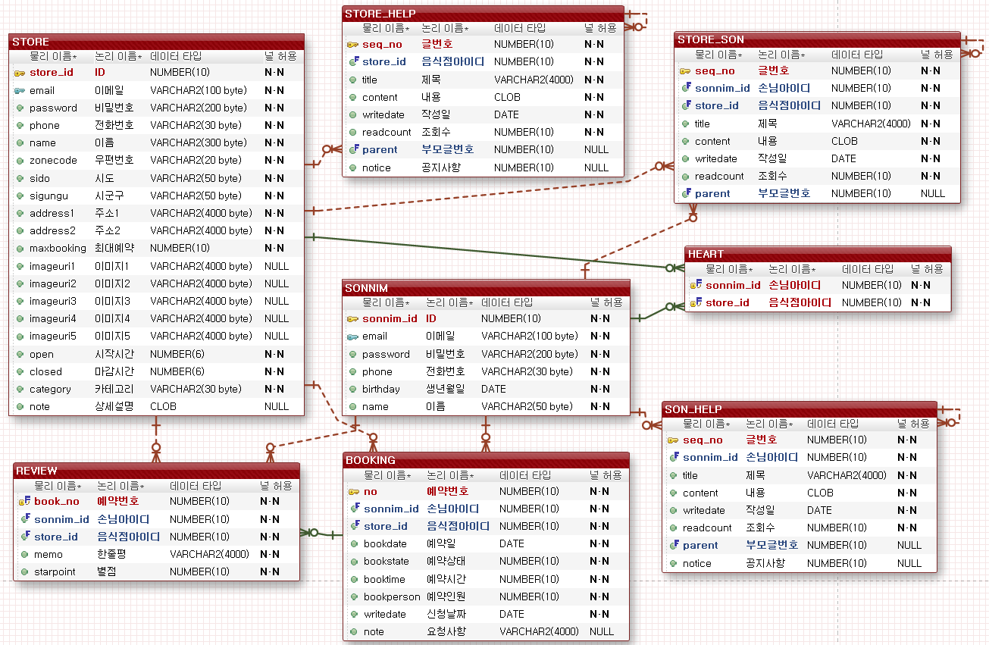

**control.jsp에 컨트롤 생성
command 이름은 팀장님이 정해주는대로
bean이름은 테이블물리이름으로 동일하게(dto)
Parameter명도 테이블물리이름으로 동일하게
추가-insert | 삭제-delete | 자세히-detail
수정-update | 목록-list | login, join

업체소개
이동

 | 메뉴명 | 업체소개 |  | 프로그램명 | /store/store_Detail.JSP | 작성자 | 박하늘

 |  |  |  | 마이페이지 | sky님 | 로그아웃
 |  |  | HOME>서울>강남구>XXX레스토랑
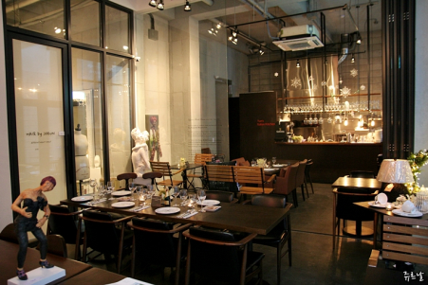
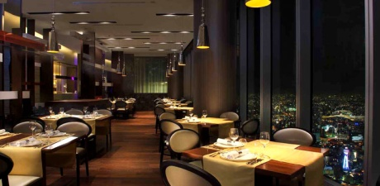
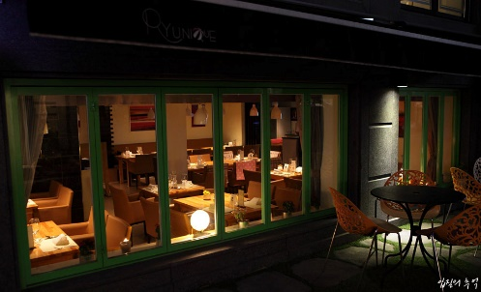
 |  | 업체소개

 |  | 예약

 |  | 지도
 |  |  | 상세설명
 |  | q&a | 우리레스토랑 깨끗해요 |  | 주소 : 서대문구 어쩌구
 |  |  | 넓어요 |  | 전화번호 : 02-123-4567
 |  |  | 대표메뉴 비싼거 있어요 |  | 영업시간
 |  |  | 하지만 가성비 좋아요 |  | 10:00~ 15:00
 |  |  | 마니 와요 서비스는 없지만 |  | 17:00~22:00
 |  |  |  |  | 15:00~17:00 는 Break Time입니다
 |  |  | 위치
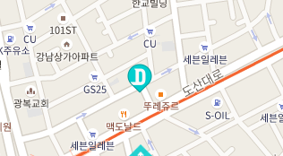

 |  |  |  |  |  |  |  | 1. 좋습니다

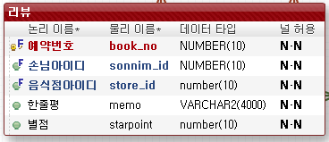
 |  |  |  |  |  |  |  | 2. 리뷰
 |  |  |  |  |  |  |  | (필요인자)
 |  |  |  |  |  |  |  | book_no,
목록
 |  |  |  |  |  | click! |  | reviewdto

등록
 |  |  | 별점 | 리뷰 |  | 등록자
 |  |  | ★★☆☆☆ | 음. 나쁘진 않았는데 먹다가 쥐가 나와서 2점 드립니다. |  | 조영숙 |  | 1 | 리뷰쓸수있는지 없는지 체크
 |  |  | ★☆☆☆☆ | 왜 피자를 시켰는데 치킨을 주는거죠? |  | 박하늘 |  |  | public boolean reviewCheck(sonnim_id, store_id){
삭제
 |  |  | ★★★★☆ | 조아요 |  | 김미현 |  |  |  | SELECT BOOKSTATE
 |  |  | ★★★★★ | 별이 다.섯.개!!!!!!!! |  | 박성우 |  |  |  | FROM BOOKING
 |  |  |  | < 1 2 3 4> | 페이징 |  |  |  |  | WHERE SONNIM_ID=? AND STORE_ID=?;
 |  |  |  |  |  |  |  |  | int count = bookstate의 값을 담는다
 |  | 이용약관 운영정책 개인정보처리방침 inTable소개 고객센터 사이트맵 |  |  |  |  | 푸터
 |  | inTable는 예약 중개서비스의 제공자일뿐이며, 통신판매의 당사자가 아닙니다. |  |  |  |  |  |  | }
 |  | Copyright 2017. ⓒ 삼시n끼 All Rights Reserved. |  |  |  |  |  |  | return count != 1 ? False:true;

 |  |  |  |  |  |  |  | 2 | public boolean insertDB(sonnim_id, store_id){
 |  |  |  |  |  | 본인 아이디와 상통할 시 |  |  | INSERT INTO review
 |  |  |  |  |  | 삭제버튼을 보여준다 |  |  | VALUES((SELECT no
 |  |  |  |  |  |  |  |  | FROM BOOKING
 |  |  |  |  |  |  |  |  | WHERE ?(sonnim_id) AND bookstate=1 AND ?(store_id)),
 |  |  |  |  |  |  |  |  | ?(sonnim_id),
 |  |  |  |  |  |  |  |  | ?(store_id),
 |  |  |  |  |  |  |  |  | 'review',
 |  |  |  |  |  |  |  |  | 1);
 |  |  |  |  |  |  |  |  | }
 |  |  |  |  |  |  |  | boolean 으로 반환
 |  |  |  |  |  |  |  | return count < 0 ? False:true;

업체목록
이동

 | 메뉴명 | 업체목록 | 프로그램명 | /store/store_List.JSP |  | 작성자 | 박하늘

 |  |  |  | 마이페이지 | sky님 | 로그아웃
 |  |  | HOME>음식점검색
 |  | 지역
검색
 |  | 인천
 |  | 서울
 |  | 강남 | 좋아요/리뷰가 가장 높은걸 우선 표시
 |  |  |  |  |  |  |  | 1 | 지역 클릭 시 해당 지역에 대한 리스트로 새로 가져온다.(키워드를 넘김)
 |  |  | 이 달의 베스트 4!

 |  | 음식종류 |  |  |  |  |  | 2 | navi의 항목을 누를경우 지역 - 인천 지역 - 서울 종류 - 한식 종류 - 양식 이렇게 넘어오므로 if문으로 String keyword = "지역 - 서울"; String keyword = "종류 - 중식"; keyword = keyword.substring(0, 2); if (keyword.equals("지역")) { SELECT * FROM store WHERE SIDO LIKE '?%'; }else{ SELECT * FROM store WHERE CATEGORY LIKE '?%'; }
 |  | 한식

 |  | 중식
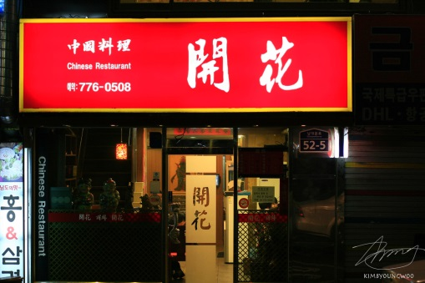
 |  | 양식

 |  | 기타

중식
 |  |  |  |  | 밑부터는 직종별 모든음식 표출
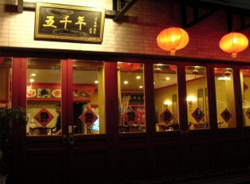
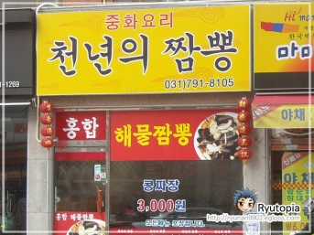

한식

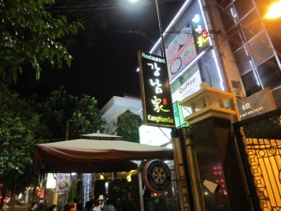
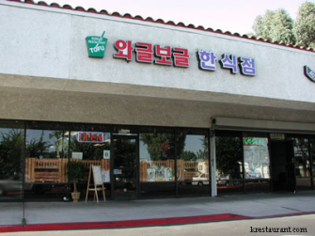

 |  |  |  |  |  |  |  | 3. 이 달의 베스트
 |  | 이용약관 운영정책 개인정보처리방침 inTable소개 고객센터 사이트맵 |  |  |  |  | 푸터 |  | SELECT B.RNUM,
 |  | inTable는 예약 중개서비스의 제공자일뿐이며, 통신판매의 당사자가 아닙니다. |  |  |  |  |  |  | B.STORE_ID,
 |  | Copyright 2017. ⓒ 삼시n끼 All Rights Reserved. |  |  |  |  |  |  | B.NAME
 |  |  |  |  |  |  |  |  | FROM
 |  |  |  |  |  |  |  |  | (SELECT ROWNUM AS RNUM,
 |  |  |  |  |  |  |  |  | STORE_ID,
 |  | 검색 |  |  |  |  |  |  | NAME
 |  | public List<storeBean> getsearchKeywordList("키워드"){ |  |  |  |  |  |  | FROM STORE
 |  | if("카테고리"){ |  |  |  |  |  |  | ORDER BY
 |  | SELECT * |  |  |  |  |  |  | (SELECT SUM(STARPOINT) FROM REVIEW
 |  | FROM store |  |  |  |  |  |  | ) DESC
 |  | WHERE CATEGORY LIKE '?%'; |  |  |  |  |  |  | ) B
 |  |  |  |  |  |  |  |  | WHERE RNUM < 5;
 |  | }else if("이름"){
 |  | SELECT *
 |  | FROM store
 |  | WHERE name LIKE '?%';

 |  | }
 |  | }

손님_로그인
이동

 | 메뉴명 | 로그인 | 프로그램명 | /main/login.JSP | 작성자 | 김미현 | 테이블
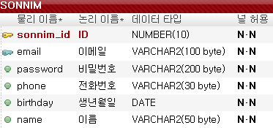
 |  |  |  |  |  | 헤더

 |  | 사용자 |  | 사업자
xx@xx.com
xx@xx.com

password
password

로그인
회원가입
로그인
회원가입

 |  | 이용약관 운영정책 개인정보처리방침 inTable소개 고객센터 사이트맵 |  |  |  | 푸터
 |  | inTable는 예약 중개서비스의 제공자일뿐이며, 통신판매의 당사자가 아닙니다.
 |  | Copyright 2017. ⓒ 삼시n끼 All Rights Reserved.

 |  |  | 가입 - (밸리데이션체크) 정상등록되었음/가입되지 않았음
 |  |  | 취소 - 첫화면으로

손님_회원가입
이동

 | 메뉴명 | 손님_회원가입 |  | 프로그램명 | /sonnim/sonnim_join.JSP | 작성자 | 김미현 | 테이블

 |  |  |  |  |  |  | 헤더

중복확인
 |  | 회원 가입 (사용자)
 |  | id | seq (자동)
 |  | email
 |  | password
 |  | password 확인
 |  | phone | 000-000-0000
 |  | birthday | yyyy 년 mm 월 dd 일
 |  | name

가입
취소

 |  | 이용약관 운영정책 개인정보처리방침 inTable소개 고객센터 사이트맵 |  |  |  |  | 푸터
 |  | inTable는 예약 중개서비스의 제공자일뿐이며, 통신판매의 당사자가 아닙니다.
 |  | Copyright 2017. ⓒ 삼시n끼 All Rights Reserved.

 |  |  |  | 가입 - (밸리데이션체크) 정상등록되었음/가입되지 않았음
 |  |  |  | 취소 - 첫화면으로

손님_마이페이지
이동

 | 메뉴명 | 손님_마이페이지 | 프로그램명 | /sonnim/sonnim_myPage.JSP | 작성자 | 김미현

 |  | 로고 | 마이페이지 | 미현님 | 로그아웃 | 헤더

정보수정
예약확인
하트 상점확인
 |  |  |  |  |  |  | 화면 링크만 있습니다. 기능없음

 |  | 이용약관 운영정책 개인정보처리방침 inTable소개 고객센터 사이트맵 |  |  |  | 푸터
 |  | inTable는 예약 중개서비스의 제공자일뿐이며, 통신판매의 당사자가 아닙니다.
 |  | Copyright 2017. ⓒ 삼시n끼 All Rights Reserved.

마이페이지_정보수정
이동

 | 메뉴명 | 마이페이지_정보수정 |  | 프로그램명 | /sonnim/myPage_update.JSP | 작성자 | 김미현 | 테이블

 |  | 로고 |  | 마이페이지 | 미현님 | 로그아웃 | 헤더
 |  | 마이페이지>정보수정
 |  | 정보수정
 |  | 하트확인 |  | id | 보여주기 (수정불가)
 |  | 예약확인 |  | email | 보여주기 (수정불가)
 |  |  |  | password | 수정가능
 |  |  |  | phone | 보여주기 ( 수정가능)
 |  |  |  | birthday | yyyy 년 mm 월 dd 일
 |  |  |  | name | 보여주기 ( 수정가능)
변경
취소
탈퇴

 |  | 이용약관 운영정책 개인정보처리방침 inTable소개 고객센터 사이트맵
 |  | inTable는 예약 중개서비스의 제공자일뿐이며, 통신판매의 당사자가 아닙니다.
 |  | Copyright 2017. ⓒ 삼시n끼 All Rights Reserved. |  |  |  |  | 푸터

 |  |  | 변경 - 변경하시겠습니까? Yes -> 마이페이지, no -> 현재페이지
 |  |  | 취소 -> 마이페이지
 |  |  | 탈퇴 -> 탈퇴하시겠습니까? Yes ->첫화면, no -> 현재페이지

마이페이지_하트확인
이동

 | 메뉴명 | 마이페이지_하트확인 |  | 프로그램명 | /sonnim/myPage_heart .JSP | 작성자 | 김미현

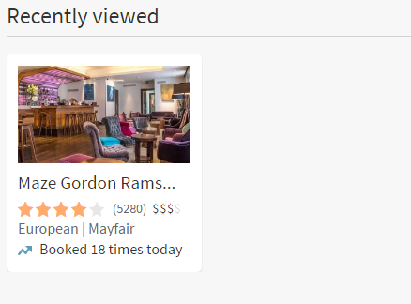
 |  | 로고 |  | 마이페이지 | 미현님 | 로그아웃 | 헤더
 |  | 마이페이지>정보수정
 |  | 정보수정 | 내가 하트 누른 상점 확인
 |  | 하트확인 | 음식점명 | 음식점명 | 음식점명 | 음식점명
 |  | 예약확인
 |  |  | 사진 | 사진 | 사진 | 사진

 |  |  | 별점 | 별점 | 별점 | 별점

 |  | 이용약관 운영정책 개인정보처리방침 inTable소개 고객센터 사이트맵
 |  | inTable는 예약 중개서비스의 제공자일뿐이며, 통신판매의 당사자가 아닙니다.
 |  | Copyright 2017. ⓒ 삼시n끼 All Rights Reserved. |  |  |  |  | 푸터

 |  |  |  | 음식점명 - 음식점 상세로 링크

마이페이지_예약확인
이동

 | 메뉴명 |  | 마이페이지_예약확인 |  | 프로그램명 |  |  | /sonnim/myPage_review.JSP |  |  |  |  |  | 작성자 | 조영숙

 |  | 마이페이지>예약확인
 |  | 정보수정
 |  | 예약확인 |  | 로그인 사용자 이름 |  | 님 | 전체 이용 : |  | n | 이용완료 : |  | m | 이용예정 : |  | o | 취소 : | p | n,m,o,p는 정수 0이상
 |  | 이용완료
 |  | 이용예정
 |  | 취소 |  | 이용완료 |  |  |  |  |  |  | 이용예정
 |  | 좋아요한 식당
 |  |  |  | 음식점명 |  |  |  |  |  |  | 음식점명
 |  |  |  | 일정 |  |  |  |  |  |  | 일정
 |  |  |  | 인원 |  |  |  |  |  |  | 인원
리뷰
예약취소
 |  |  |  |  |  | 리뷰 |  |  |  |  |  |  |  | 리뷰

 |  |  |  | 이용취소

 |  |  |  | 음식점명
 |  |  |  | 일정
 |  |  |  | 인원
다시예약하기
 |  |  |  |  |  | 리뷰

손님식당예약_등록
이동

 | 메뉴명 |  |  | 손님식당예약_등록 |  | 프로그램명 | /sonnim/son_book.JSP |  |  |  |  |  |  |  |  | 작성자 | 조영숙

 |  | home>시도>시군구>레스토랑이름

 |  | image
 |  |  |  |  |  |  | 예약하기 |  |  | (레스토랑 이름)

 |  |  |  |  |  |  |  |  |  |  |  |  |  | ◀ | (MONTH) |  |  | ▶

 |  |  |  |  |  |  |  |  |  |  | 일 |  | 월 | 화 |  | 수 |  | 목 | 금 | 토

 |  |  |  |  |  |  |  |  |  |  | 1 |  | 2 | 3 |  | 4 |  | 5 | 6 | 7

 |  |  |  |  |  |  |  |  |  |  | 8 |  | 9 | 10 |  | 11 |  | 12 | 13 | 14

 |  |  |  |  |  |  |  |  |  |  | 15 |  | 16 | 17 |  | 18 |  | 19 | 20 | 21

 |  |  |  |  |  |  |  |  |  |  | 22 |  | 23 | 24 |  | 25 |  | 26 | 27 | 28

 |  |  |  |  |  |  |  |  |  |  | 29 |  | 30
 |  |  | 상세설명(간략)
 |  |  | 전화번호 : |  | 스토어테이블에 phone

 |  |  | 우리레스토랑 깨끗해요 |  |  |  |  |  | 날짜 |  |  | 캘린더에서 자동으로 받아옴(일단 디폴트 내일 날짜) |  |  |  |  |  |  |  |  | ▼
 |  |  | 넓어요 |  |  |  |  |  | 시간 |  |  | 음식점 설정 오픈 마감 시간 내에서 선택 |  |  |  |  |  |  |  |  | ▼
 |  |  | 맛있어요 |  |  |  |  |  | 인원 |  |  | 음식점 설정 예약 최대인원 내에서 선택 |  |  |  |  |  |  |  |  | ▼
 |  |  | 대표메뉴 비싼거 있어요
 |  |  | 하지만 가성비 좋아요
 |  |  | 마니 와요 서비스는 없지만
 |  |  | 친절하게 대해줘요 |  |  |  |  | 예약자 |  |  |  | 현재 로그인 사용자 이름(name)
 |  |  | 빨리 와요 우리 영업 오래하기 싫어 |  |  |  |  | 연락처 |  |  |  | 현재 로그인 사용자 번호(phone)
 |  |  | 예약하고 안오면 관리자한테 블락 먹여달라고 할거야 |  |  |  |  | 이메일 |  |  |  | 현재 로그인 사용자 이메일(email)
 |  |  |  |  |  |  |  | 요구사항 |  |  |  | textarea

취소
완료

취소

업체 q&a
이동

 | 메뉴명 | 업체 q&a |  | 프로그램명 | /store/st_qna.jsp |  |  |  | 작성자 | 박성우

 |  | 문의하기 41 | 담당자가 직접 답변을 드립니다.
검색
 |  | 검색창 | 문의유형(전체) |  | 검색창 |  |  |  | 문의하기 | 내 문의 | 전체 문의

 |  | 번호 | 문의유형 | 제목 |  |  |  |  | 조회수 | 문의자 | 등록일
 |  | 82 | 예약 | 예약 가능한가요 |  |  |  |  | 1 | 704*** | 2017-02-04
 |  |  |  | 내용
 |  |  |  | 내용

 |  |  | A | [답변 달기]

 |  | 66 | 예약 | 예약 가능한가요 |  |  |  |  | 2 | nan10***** | 2017-02-02
 |  |  |  | 내용
 |  |  |  | 내용
 |  |  |  | 답변
 |  |  | A | 답변
 |  |  |  | [판매자]의 답변 2017-02-06 오전 9:41:23
 |  | 60 | 취소 | 예약 취소해주세요 |  |  |  |  | 3 | moj*** | 2017-02-02
 |  |  |  | 내용
 |  |  |  | 내용
 |  |  | A | 답변
 |  |  |  | 답변
 |  |  |  | [판매자]의 답변 2017-02-06 오전 9:41:23
 |  | 38 | 일반 | 언제 예약 가능한가요 |  |  |  |  | 4 | wow8*** | 2017-02-02
 |  |  |  | 내용
 |  |  |  | 내용
 |  |  |  | 답변
 |  |  | A | 답변
 |  |  |  | [판매자]의 답변 2017-02-06 오전 9:41:23
 |  | 2 | 기타 | 마감 시간 언제인가요 |  |  |  |  | 5 | laj***** | 2017-02-01
 |  |  |  | 내용
 |  |  |  | 내용
 |  |  |  | 답변
 |  |  | A | 답변
 |  |  |  | [판매자]의 답변 2017-02-06 오전 9:41:23

 |  |  |  |  | 1 | 2 | 3 | >

 |  | 검색창
 |  | SELECT seq_no, type, sonnim_id, store_id, title, content, writedate, readcount, parent
 |  | FROM STORE_SON
 |  | WHERE store_id=?
 |  | AND title=?
 |  | START WITH parent is null
 |  | CONNECT BY PRIOR seq_no=parent
 |  | ORDER SIBLINGS BY seq_no DESC;

 |  | 문의유형
 |  | SELECT seq_no, type, sonnim_id, title, content, writedate, readcount, parent
 |  | FROM STORE_SON
 |  | WHERE type=
 |  | AND store_id=

 |  | 내문의
 |  | SELECT seq_no, type, sonnim_id, store_id, title, content, writedate, readcount, parent
 |  | FROM STORE_SON
 |  | WHERE store_id=?
 |  | AND sonnim_id=?
 |  | START WITH parent is null
 |  | CONNECT BY PRIOR seq_no=parent
 |  | ORDER SIBLINGS BY seq_no DESC;

 |  | 전체문의
 |  | SELECT seq_no, type, sonnim_id, store_id, title, content, writedate, readcount, parent
 |  | FROM STORE_SON
 |  | WHERE store_id=?
 |  | START WITH parent is null
 |  | CONNECT BY PRIOR seq_no=parent;
 |  | ORDER SIBLINGS BY seq_no DESC;

 |  | 답변 달기
 |  | INSERT INTO STORE_SON(seq_no, type, sonnim_id, store_id, title, content, writedate, readcount, parent)
 |  | VALUES(st_son_seq.nextval, ?, ?, ?, ?, ?, sysdate, 0, ?);

첫화면
이동

 | 메뉴명 | 첫화면 | 프로그램명 | /main/index.JSP | 작성자 | 김미현

 |  |  | 마이페이지 | sky님 | 로그아웃
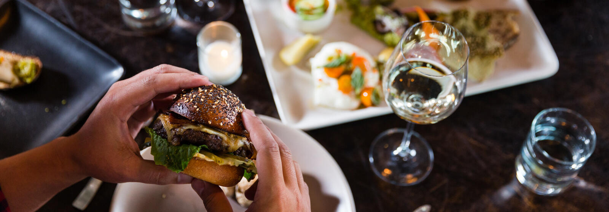

추천레스토랑
(지역)
추천레스토랑
(종류별)
예약확인
 |  |  |  |  |  |  | 화면 링크만 있습니다. 기능없음

 |  | 이용약관 운영정책 개인정보처리방침 inTable소개 고객센터 사이트맵
 |  | inTable는 예약 중개서비스의 제공자일뿐이며, 통신판매의 당사자가 아닙니다.
 |  | Copyright 2017. ⓒ 삼시n끼 All Rights Reserved. |  |  |  | 푸터

사이트맵
이동

 | 메뉴명 | 손님_마이페이지 |  | 프로그램명 | /sonnim/sonnim_myPage.JSP | 작성자 | 김미현

 |  | 로고 |  | 마이페이지 | 미현님 | 로그아웃 | 헤더
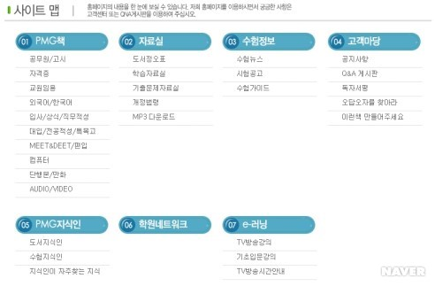
 |  |  | 마이페이지 |  | 음식점
 |  |  | 정보수정 |  | 음식점상세
 |  |  | 예약확인 |  | 음식점예약
 |  |  | 하트확인

 |  | 이용약관 운영정책 개인정보처리방침 inTable소개 사이트맵 |  |  |  |  | 푸터
 |  | inTable는 예약 중개서비스의 제공자일뿐이며, 통신판매의 당사자가 아닙니다.
 |  | Copyright 2017. ⓒ 삼시n끼 All Rights Reserved.

